附图1
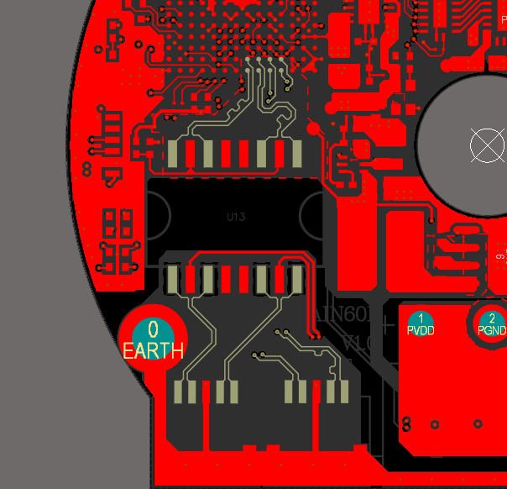 | TOP层100Ω 差分阻抗匹配
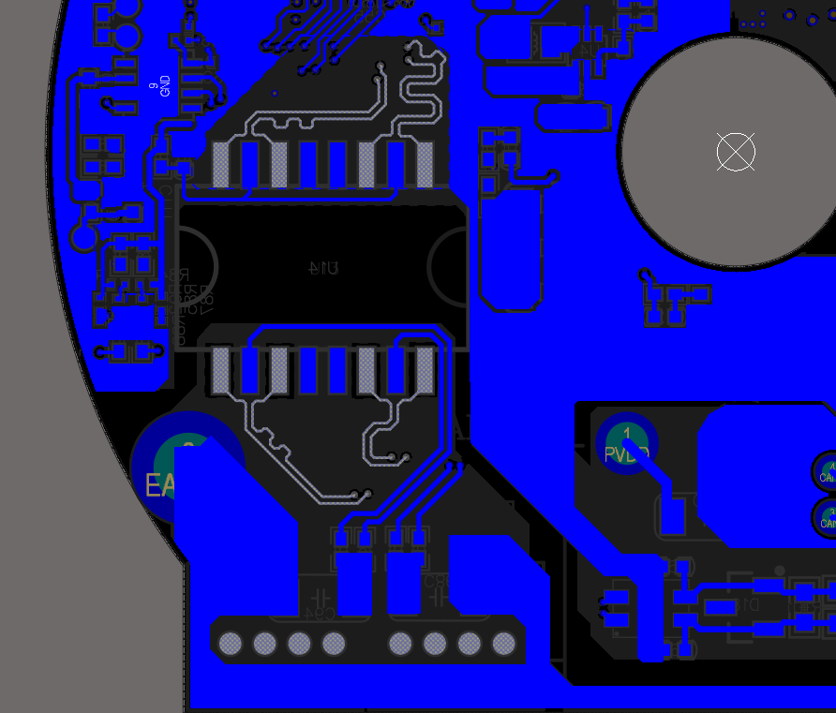 | BOT层100Ω 差分阻抗匹配
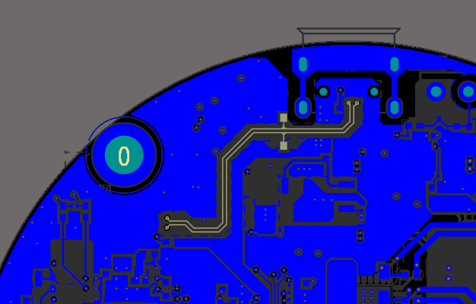 | BOT层90Ω 差分阻抗匹配
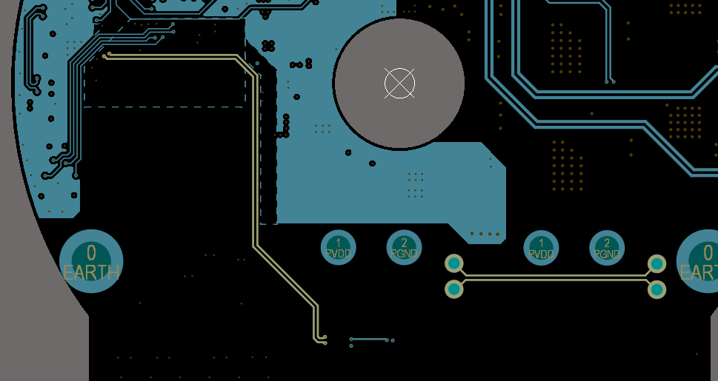 | SIG03层120Ω 差分阻抗匹配

